入場券
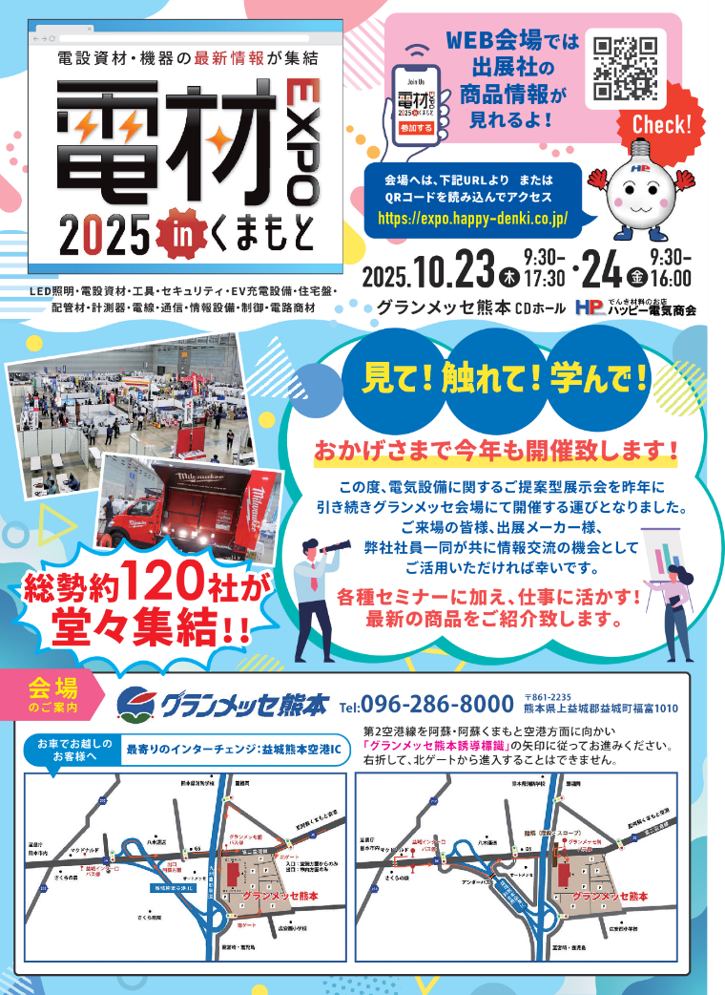
入力欄のご記入をお願いいたします。
会社名

お名前
住所

<山折り>
電話番号

〇当てはまる項目にチェックお願いいたします
 | 電気工事業 |  | 官公庁 |  |  | FALSE | FALSE
 | 建設業 |  | 飲食業 |  |  | FALSE | FALSE
 | 製造業 |  | サービス業 |  |  | FALSE | FALSE
 | 設計業務 |  | 卸売業 |  |  | FALSE | FALSE
 | その他 | （ |  |  | ） | FALSE
〇どういった経緯でこの展示会を知られましたか？

※取引口座をお持ちの方は受付にてお申し出ください
<山折り>

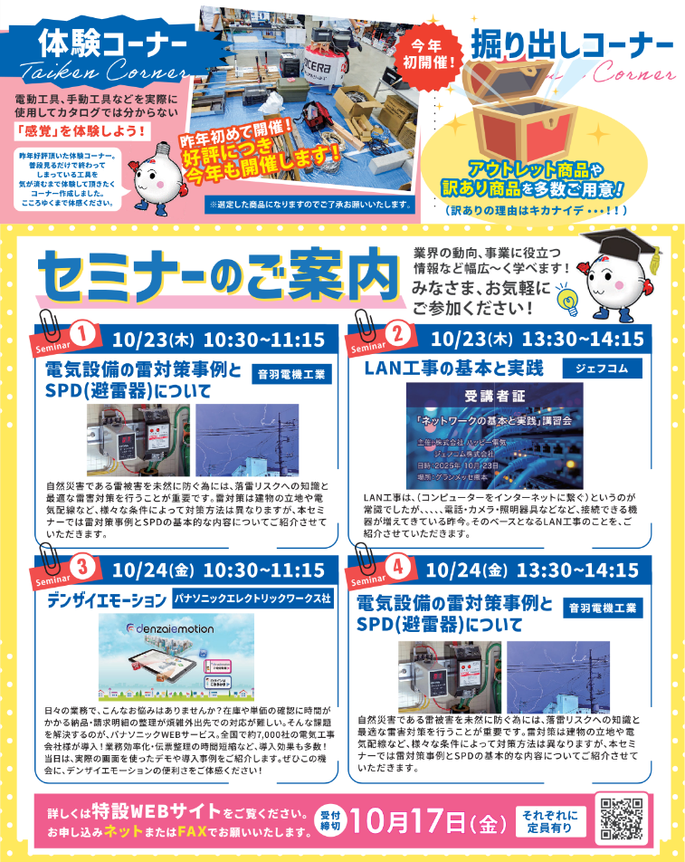

 |  |  |  | WEBご招待券

<山折り>
 |  |  |  |  | 様

